상품제안서
뫼비우스 접이식 넥밴드 선풍기 TA-F8 | 상품코드: F30832

 |  |  |  |  |  |  | 02-412-0044 | www.easy1.co.kr
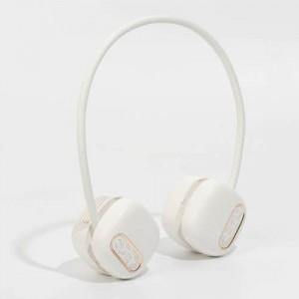

【상세/제작정보】

【인쇄/포장옵션】 | 레이저, 컬러필름인쇄 / 포장지포장

【공급단가】 | 수량 | 100~ | 300~ | 500~ | 1,000~ | 3,000~
*VAT별도 | 단가 | 12,000원 | 11,800원 | 11,500원 | 11,290원 | 11,000원

【상품 URL】 | http://www.easy1.co.kr/src/goods_detail.php?gdno=30832

